2 population
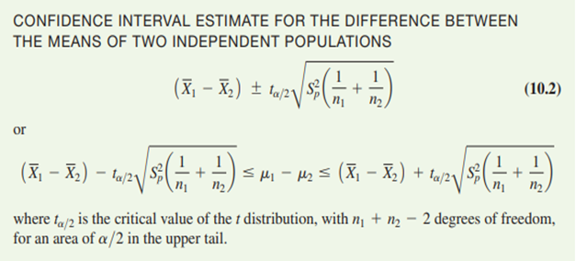
Year | Industry Workers % | Service Workers % |  | CI for the difference in means of 2 populations |  |  |  | Using the formula, we calculate 95% Confidence interval for the difference in means of 2 populations X and Y
1991 | 37.7 | 58.8 |  | X denote rate of Industry Workers (%)
1992 | 37.4 | 59.2 |  | Y denote rate of Service Workers (%) |  |  |  | t_critical = | 2.003240719 | (t_0.025;56)
1993 | 36.7 | 59.9 |  | X (Industry Workers %) |  | Y (Service Workers %) |  | E = | 2.065372304
1994 | 36.4 | 60.3 |  |  |  |  |  | Lower 95% CI | -37.12399299
1995 | 36 | 60.8 |  | Mean | 31.34137931 | Mean | 66.4 | Upper 95% CI | -32.99324839
1996 | 35.3 | 61.8 |  | Standard Error | 0.657497818 | Standard Error | 0.794159716
1997 | 34.7 | 62.4 |  | Median | 29.9 | Median | 67.8
1998 | 34.4 | 62.8 |  | Mode | 28.2 | Mode | 67.8 | Conclusion:
1999 | 33.8 | 63.3 |  | Standard Deviation | 3.540734109 | Standard Deviation | 4.276680956 | We are 95% confident that the difference in means of 2 populations X and Y falls into the interval of -37.12% and -32.99%.
2000 | 33.5 | 63.8 |  | Sample Variance | 12.53679803 | Sample Variance | 18.29 | Test claim: Based on descriptice statistics, we want to test if there is no differences in means
2001 | 32.8 | 64.6 |  | Kurtosis | -1.294500843 | Kurtosis | -1.301227737 | of 2 populations X and Y at significant level of 5%
2002 | 32.4 | 65.1 |  | Skewness | 0.440101328 | Skewness | -0.391691077
2003 | 31.4 | 66.2 |  | Range | 10.5 | Range | 12.8 |  | H0: μx - μy = 0
2004 | 31.3 | 66.4 |  | Minimum | 27.2 | Minimum | 58.8 |  | H1: μx - μy ≠ 0
2005 | 29.8 | 67.8 |  | Maximum | 37.7 | Maximum | 71.6
2006 | 29.7 | 68.1 |  | Sum | 908.9 | Sum | 1925.6 | This is Two Tails
2007 | 29.9 | 67.8 |  | Count | 29 | Count | 29 | We have:
2008 | 29.3 | 68.9 |  | Confidence Level(95.0%) | 1.346823226 | Confidence Level(95.0%) | 1.626762435
2009 | 28.8 | 69.5 |  |  |  |  |  | t_stat | -34.00396935
2010 | 28.3 | 70 |  | X-Y is a normally distributed random variable with: |  |  |  | critical value | 2.003240719 | (t_0.025;40)
2011 | 28.2 | 70.1 |  | mean (X1 - X2) = | -35.05862069
2012 | 28.2 | 70.2 |  | variance: | 1.062993036 |  |  | Because -34 > 2.02, thus reject H0.
2013 | 27.8 | 70.8 |  | pooled variance: | 15.41339901 |  |  | There is insufficient evidence that there is no differences in means of 2 populations X and Y at significant level of 5%
2014 | 28.1 | 70.5
2015 | 27.7 | 70.9
2016 | 27.4 | 71.3
2017 | 27.4 | 71.3
2018 | 27.3 | 71.4
2019 | 27.2 | 71.6

 | 4. Test a hypothesis and construct a confident interval for the difference in proportions of two populations

 | Bài toán 2: Kiểm định giả thiết "Ước lượng khoảng tin cậy cho tỉ lệ của Industry Workers (%) trên mức trung bình sẽ nhỏ hơn tỉ lệ của Service Workers (%) trên mức trung bình. Độ tin cậy 85%
 | x1 (Tổng các năm có tỉ lệ IW trên trung bình) |  | 13
 | x2 (Tổng các năm có tỉ lệ SW trên trung bình) |  | 15
 | n1 (Số năm của Industry workers) |  | 29
 | n2 (Số năm của Service workers) |  | 29
 | p^1 |  | 0.448
 | p^2 |  | 0.517
 | α |  | 15%
 | Zα/2 |  | 1.036
 | 85% confidence interval for proportion:
 | Upper |  | -0.2046
 | Lower |  | 0.0666
 | Result |  | -0.2046 ≤ p ≤ 0.0666
 | p^ |  | 0.483
 | z0 |  | -4.01

Linear Regression
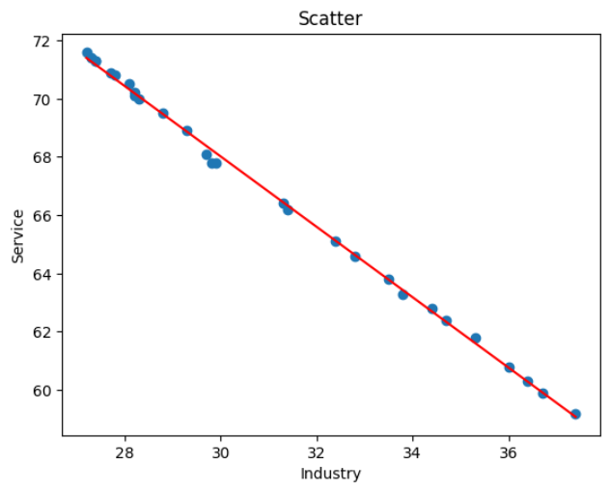
Year | Industry Workers % | Service Workers %
1991 | 37.7 | 58.8
1992 | 37.4 | 59.2
1993 | 36.7 | 59.9
1994 | 36.4 | 60.3
1995 | 36 | 60.8
1996 | 35.3 | 61.8
1997 | 34.7 | 62.4
1998 | 34.4 | 62.8
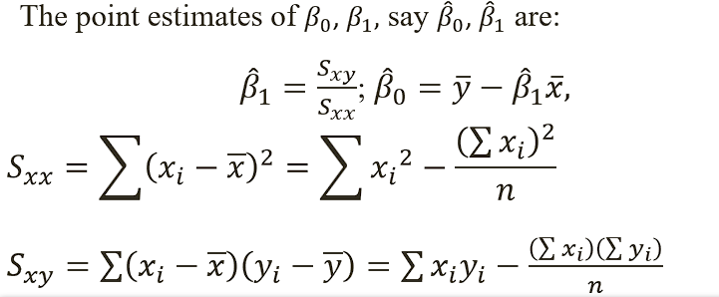
1999 | 33.8 | 63.3
2000 | 33.5 | 63.8
2001 | 32.8 | 64.6
2002 | 32.4 | 65.1
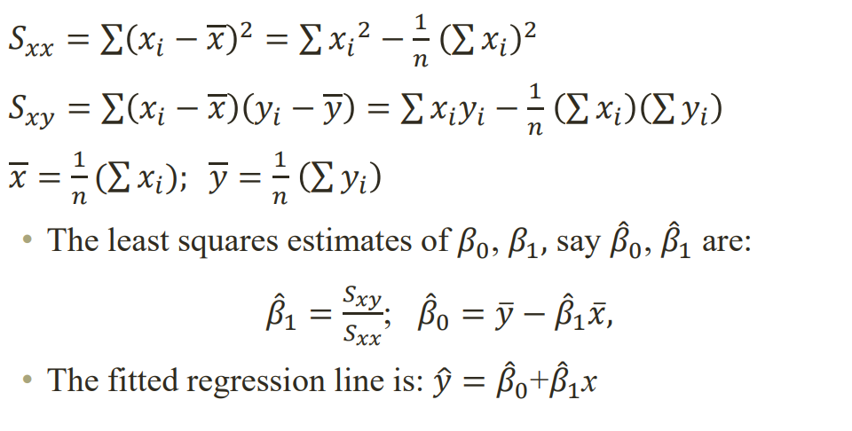
2003 | 31.4 | 66.2
2004 | 31.3 | 66.4
2005 | 29.8 | 67.8
2006 | 29.7 | 68.1
2007 | 29.9 | 67.8
2008 | 29.3 | 68.9
2009 | 28.8 | 69.5
2010 | 28.3 | 70
2011 | 28.2 | 70.1
2012 | 28.2 | 70.2
2013 | 27.8 | 70.8
2014 | 28.1 | 70.5
2015 | 27.7 | 70.9
2016 | 27.4 | 71.3
2017 | 27.4 | 71.3
2018 | 27.3 | 71.4
2019 | 27.2 | 71.6
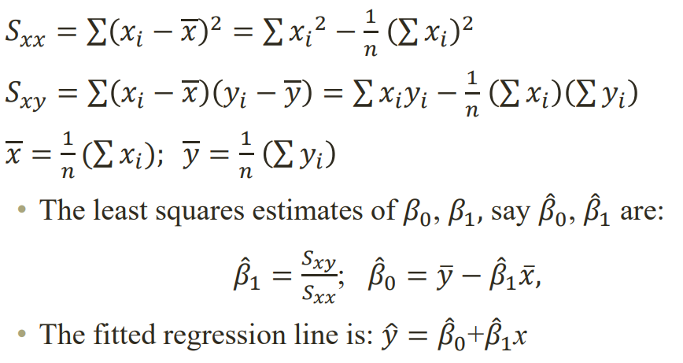
Regression Statistics
Multiple R | -0.9993336587
R Square | 0.9987
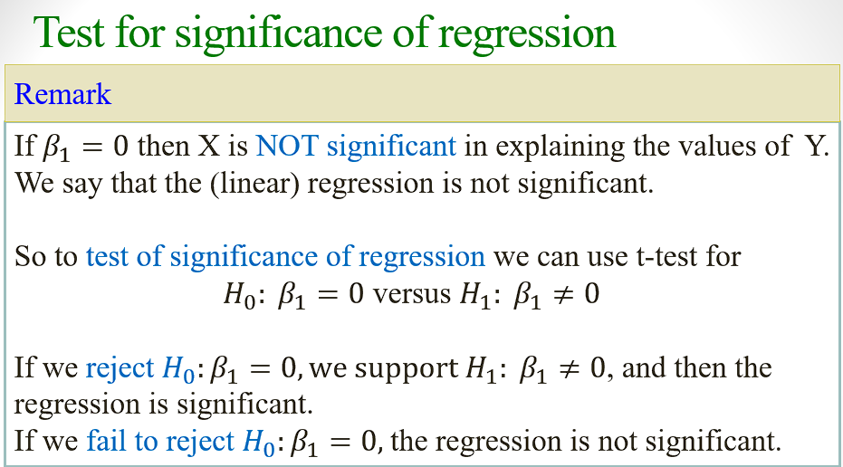
Adjusted R Square | 0.9986
Standard Error | 0.159
Observations | 29
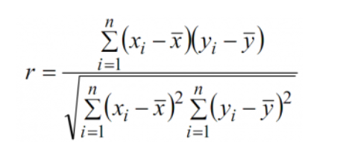

SUMMARY OUTPUT

Regression Statistics
Multiple R | -0.99933365866
R Square | 0.99866776133
Adjusted R Square | 0.99861841916 |  |  |  |  |  |  |  | Linear regression: y= β0+β1x= 104.2305 - 1.2070*x
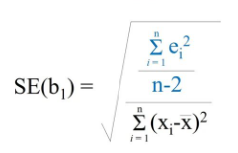
Standard Error | 0.13160775052 |  |  |  |  |  |  |  | Giả sử tỉ lệ Industry Workers = 27.0% -> Service Workers = 104.2305 - 1.2070*27.0 = 71.6402
Observations | 29 |  |  |  |  |  |  |  | Kiểm định xem sử dụng Linear Regression là có ý nghĩa | se(β1) | 0.0084844300568
 |  |  |  |  |  |  |  |  |  | Sxy | -290.419
ANOVA |  |  |  |  |  |  |  |  |  | Sxx | 240.612
 | df | SS | MS | F | Significance F |  |  |  |  | σ^2 | 0.0173206
Regression | 1 | 350.56268863 | 350.56268863 | 20239.638851 | 0 |  |  |  |  | α | 5%
Residual | 27 | 0.46765619992 | 0.017320599997 |  |  |  |  |  |  | H0: β1 =0
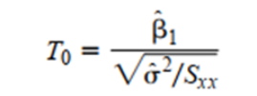
Total | 28 | 351.03034483 |  |  |  |  |  |  |  | H1: β1 # 0
 |  |  |  |  |  |  |  |  |  | t0 | -142.260587
 | Coefficients | Standard Error | t Stat | P-value | Lower 95% | Upper 95% | Lower 95% | Upper 95% |  | tα/2, n-2 | 1.66
Intercept | 86.278394073 | 0.38692935981 | 222.98228833 | 1.2568272337E-45 | 85.484480613 | 87.072307532 | 85.484480613 | 87.072307532 |  | t0 > tα/2, n-2
X Variable 1 | -0.82736468015 | 0.0058156143257 | -142.26608468 | 2.3140079286E-40 | -0.83929733496 | -0.81543202534 | -0.83929733496 | -0.81543202534 |  | -->Reject H0
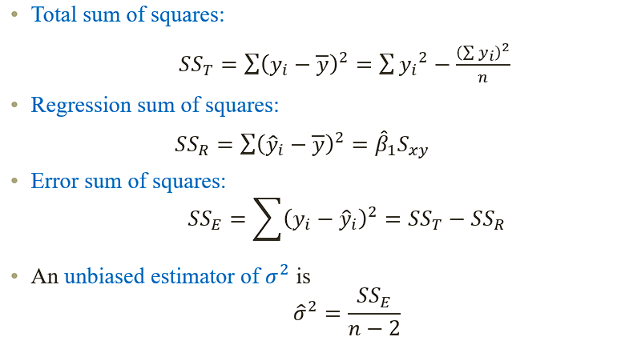
 |  |  |  |  |  |  |  |  | -->Kết luận: sử dụng Linear Regression là có ý nghĩa | R (correlation of cofficient) | -0.999

